검진실시 안내 탭
알림톡 관리
[ 알림톡 발송 제외 설정 ]
F
A
검진자명 ▼
휴대전화번호
ID
키워드
검색
검진실시 안내
예약
예약
독려
미예약자 관리
자유채팅
발송
B
기업체 검색
검색한 기업체명 노출
C
G
검진
[OOO 기업체 건강검진 안내]
반갑습니다 고객님^^
귀사 건강검진 업무를 위탁운영하고 있는 건강살자입니다. 올해 아래와 같이 건강검진을 시행하오니, 저희 건강살자에 접속하신 후 예약신청을 해주시기 바랍니다.
■ 웹사이트 : https://www.ggsj.co.kr
(포털사이트에서 "건강살자"검색하셔도 접속이 가능합니다)
■ 기업체코드 : 001001
■ 예약가능기간 : 2021-00-00~2021-00-00
※ ID, PW는 기업체코드를 입력하시면 안내드립니다.
- 건강살자 드림 (1600-1600) -
D
기업체명 | 검진자명 | ID | 휴대전화번호 | 발송 제외
KB국민은행 | 홍길동 | C47854 | 010-0000-0000 | □

발송 제외 설정
A
알림톡 구분 탭 : 검진실시안내▶지정 일괄 발송
예약,독려▶자동 일괄 발송
미예약자▶자동 일괄 발송 & 지정 일괄 발송
자유채팅▶간헐(선택)적 발송
기업체 검색 버튼
- 발송 대상 : 해당 기업 기업부담 회원 중 "본인"
발송 실행 버튼
해당 기업체명 노출
알림톡 발송 제외 설정 실행 버튼
키워드 검색 조건 : 검진자명, 휴대전화번호, ID
검색 실행 후 대상자 인적사항 노출, "발송제외"에 클릭하여 적용
E

B

C
D

E
F
G

예약 탭
알림톡 관리
[ 알림톡 발송 제외 설정 ]
I
A
검진자명 ▼
휴대전화번호
ID
키워드
검색
검진실시 안내
예약
독려
미예약자 관리
자유채팅
예약신청
OOO고객님, 소중한 예약 감사드립니다^^
건강검진 예약이 확정된 상태가 아니므로, 1-3일내 검진기관에서 확정 시 고객님께
다시한번 알려드리겠습니다.
■ 강북삼성병원 (02-700-1000)
■ 검진희망일 : 2021-07-01
- 건강살자 드림 (1600-1600) -
J
발송 제외 설정
C
H
기업체명 | 검진자명 | ID | 휴대전화번호 | 발송 제외
KB국민은행 | 홍길동 | C47854 | 010-0000-0000 | □

A
알림톡 구분 탭 : 검진실시안내▶지정 일괄 발송
예약,독려▶자동 일괄 발송
미예약자▶자동 일괄 발송 & 지정 일괄 발송
자유채팅▶간헐(선택)적 발송
『예약』알림톡의 세부유형 : 예약신청 / 예약확정
예약변경신청 / 예약변경확정
예약취소
예약신청
- 대상 : 고객(사용자) - 예약신청 시
- 발송시기 : 고객사이트>예약하기>"예약완료하기"버튼 클릭 시
예약확정
- 대상 : 고객(사용자) - 신청된 예약 확정 시
- 발송시기 : 매니져사이트>예약현황_예약신청자>"확정" 또는 "변경"을 클릭하여 예약확정 시
예약변경 신청
- 대상 : 고객(사용자)-확정된 예약 변경 시
- 발송시기 : 고객사이트>예약하기>예약변경사항 저장 시
(검진희망일 3일전에는 변경 불가 ▶ " 검진일이 임박하여 변경을 희망하시면 검진기관에 문의주시기 바랍니다" 멘트 노출)
예약변경 확정
- 대상 : 고객(사용자)-확정된 예약 변경 시
- 발송시기 : 매니져사이트>예약현황_예약변경자>예약변경사항 반영 시
예약취소
- 대상 : 고객(사용자)-수검완료를 제외한 모든 예약단계
- 발송시기 : 매니져사이트>예약취소현황>"확인" 체크 시
알림톡 발송 제외 설정 실행 버튼
키워드 검색 조건 : 검진자명, 휴대전화번호, ID
검색 실행 후 대상자 인적사항 노출, "발송제외"에 클릭하여 적용

예약확정
OOO고객님, (2021-07-01, 강북삼성병원)으로 예약이 확정되었습니다.
■ 강북삼성병원 (02-700-1000)
■ 검진희망일 : 2021-07-01
- 건강살자 드림 (1600-1600) -
B
B
발송 제외 설정
D

C

예약변경
신청
OOO고객님, 예약변경을 신청하셨습니다. 변경이 확정된 상태가 아니므로 검진기관에서 확인 시 알려드리겠습니다.
- 건강살자 드림 (1600-1600) -
E
D
발송 제외 설정

E
예약변경
확정
OOO고객님, 변경 신청하신 건강검진 예약을
검진기관에서 확인하여 확정하였습니다.
■ 강북삼성병원 (02-700-1000)
■ 검진희망일 : 2021-07-03
- 건강살자 드림 (1600-1600) -
F
발송 제외 설정

F

예약취소
OOO고객님, (2021-07-01, 강북삼성병원)으로 예약취소하신 건에 대해 검진기관에서 확인하였으며 취소 처리되었습니다.
날짜 검토하시어 재예약 해주시기 바랍니다.
☞ KB국민은행 예약가능 기간
: 2021-03-01~2021-08-31
- 건강살자 드림 (1600-1600) -
G
G
발송 제외 설정
H
I
J

독려 탭
알림톡 관리
※ 주말, 공휴일 제외 매일
[ 알림톡 발송 제외 설정 ]
E
매니져명
키워드
검색
검진실시 안내
예약
독려
미예약자 관리
자유채팅
예약확정
독려
OOO 매니져님 안녕하세요~? 항상 감사드립니다^^ 신규예약 고객님이 예약확정을 기다리고 계시니 확정 부탁드립니다~
- 건강살자 드림 (1600-1600) -
F
발송 제외 설정
B
병원명 | 검진자명 | ID | 휴대전화번호 | 발송 제외
강남하트스캔 | 홍길동 | C47854 | 010-0000-0000 | □

A
『독려』알림톡의 세부유형 : 예약확정 독려
예약변경 독려
수검체크 독려
예약확정 독려
- 대상 : 병원매니져_예약담당 (기업체별 담당자에게 각각 발송)
- 발송조건 : 담당 기업체에 "예약신청"이 있는 경우
- 발송시기 : (1차)월~금 오전 9시 (2차)월~금 오후 2시
예약변경 독려
- 대상 : 병원매니져_예약담당 (기업체별 담당자에게 각각 발송)
- 발송조건 : 담당 기업체에 "예약변경"이 있는 경우
- 발송시기 : (1차)월~금 오전 9시 (2차)월~금 오후 2시
수검체크 독려
- 대상 : 병원매니져_예약담당 (기업체별 담당자에게 각각 발송)
- 발송조건 : 담당기업체에 "예약확정"이 있으면서
확정일이 오늘이거나 지나서 예약확정 상태로 방치된 경우
- 발송시기 : 월~금 오후 3시
발송 제외할 매니져명으로 검색
검색 실행 후 대상자 인적사항 노출, "발송제외"에 클릭하여 적용

예약변경
독려
OOO 매니져님 안녕하세요~? 예약변경 건이
있습니다. 바쁘시겠지만 지금 바로 부탁드립니다~
- 건강살자 드림 (1600-1600) -
B
A
발송 제외 설정
C
C

수검체크
독려
OOO 매니져님 안녕하세요~? 검진이 완료되신
고객님들의 수검체크 부탁드립니다~
- 건강살자 드림 (1600-1600) -
D
D
발송 제외 설정

E
F

* 모든 알림톡
▶ 수신자 번호 중복값이 있는 경우 1회만 발송
* 자유채팅 삭제

미예약자 관리 탭
미예약자 관리 알림톡 문구
미예약자 관리 메뉴로 이동
**** 발송 형태 ****
1) 자동 일괄 발송 : 기업>상세정보_검진독려 알림톡에서
체크된 값에 의해 자동 발송
(검진 종료일 역산하여 45일 전)
2) 지정 일괄 발송 : 예약관리>미예약자 관리 메뉴에서 발송
알림톡 관리
A
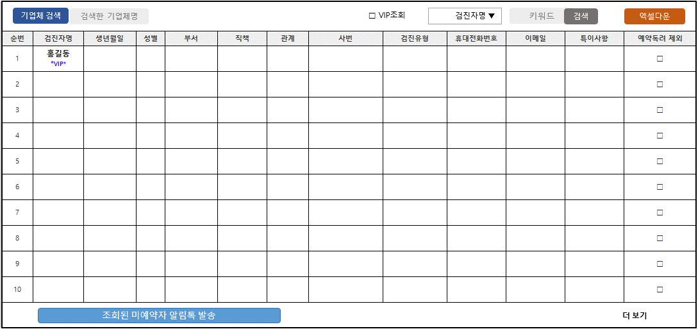
검진실시 안내
예약
독려
미예약자 관리
자유채팅
B

< 예약 독려 알림톡 내용 >
오늘은 건강검진 예약이 하고 싶어지는 날입니다 ♬
OOO 고객님, 지금 꼭 예약 부탁드립니다.
- 건강살자 드림-

A

미예약자 관리 바로가기
B

